行政事業レビューシート
※平成３１年以降の表記は、新元号に読み替えることとする。
 |  |  |  |  |  |  |  |  |  |  |  |  |  |  |  |  |  |  |  |  |  |  |  |  |  | 事業番号 |  |  |  |  |  | 0139
平成３１年度行政事業レビューシート |  |  |  |  |  |  |  |  |  |  |  |  |  |  |  |  |  |  |  |  |  |  |  |  | （ | 厚生労働省 |  |  |  |  |  |  |  |  | ）
事業名 |  |  |  | 肝炎総合対策費 |  |  |  |  |  |  |  |  |  |  |  |  | 担当部局庁 |  |  |  |  | 健康局 |  |  |  |  |  |  |  | 作成責任者
事業開始年度 |  |  |  | 平成１８年度 |  |  |  |  | 事業終了 （予定）年度 |  |  |  |  | 終了予定なし |  |  | 担当課室 |  |  |  |  | がん・疾病対策課肝炎対策推進室 |  |  |  |  |  |  |  | 室長：山田 勝土
会計区分 |  |  |  | 一般会計
根拠法令 （具体的な 条項も記載） |  |  |  | 肝炎対策基本法第3条 |  |  |  |  |  |  |  |  |  |  |  |  | 関係する 計画、通知等 |  |  |  |  | 「肝炎対策の推進に関する基本的な指針」
主要政策・施策 |  |  |  | 高齢社会対策、子ども・若者育成支援、少子化社会対策、男女共同参画 |  |  |  |  |  |  |  |  |  |  |  |  | 主要経費 |  |  |  |  | 社会保障
事業の目的 （目指す姿を簡潔に。3行程度以内） |  |  |  | 我が国の肝炎ウイルスキャリアは、Ｂ型、Ｃ型合わせて300万人から370万人程度存在すると推定されており、長期間の経過の後に肝硬変や肝細胞がんを引き起こす危険が指摘されていることから、医療提供体制の確保や患者等への情報提供を行い、地域における肝炎診療の充実及び向上を図る。また、シンポジウム等を開催し、Ｂ型・Ｃ型肝炎に関する普及啓発を行うことにより、国民に対して、感染予防、早期発見及び早期治療の推進を図るとともに、地域の実情に応じた肝炎患者・家族等に対する支援対策を実施し、肝炎患者の生活の安定に資することを目的とする。
事業概要 （5行程度以内。別添可） |  |  |  | ①肝炎対策ブロック別担当者会議の開催 ②肝炎治療戦略会議の開催 ③肝炎総合対策推進国民運動事業等の普及啓発事業の実施 ④肝炎ウイルス相談事業及び相談員養成研修等の実施 ⑤肝炎情報センター戦略的強化事業の実施
実施方法 |  |  |  | 直接実施、委託・請負
予算額・ 執行額 （単位:百万円） |  |  |  |  |  |  |  |  |  |  | 28年度 |  |  |  |  | 29年度 |  |  |  |  | 30年度 |  |  |  |  |  | 31年度 |  |  |  | 32年度要求
 |  |  |  | 予算の状況 |  | 当初予算 |  |  |  |  | 234 |  |  |  |  | 235 |  |  |  |  | 252 |  |  |  |  |  | 274 |  |  |  | 274
 |  |  |  |  |  | 補正予算 |  |  |  |  | - |  |  |  |  | - |  |  |  |  | - |  |  |  |  |  | -
 |  |  |  |  |  | 前年度から繰越し |  |  |  |  | - |  |  |  |  | - |  |  |  |  | - |  |  |  |  |  | - |  |  |  | -
 |  |  |  |  |  | 翌年度へ繰越し |  |  |  |  | - |  |  |  |  | - |  |  |  |  | - |  |  |  |  |  | -
 |  |  |  |  |  | 予備費等 |  |  |  |  | - |  |  |  |  | - |  |  |  |  | - |  |  |  |  |  | -
 |  |  |  |  |  | 計 |  |  |  |  | 234 |  |  |  |  | 235 |  |  |  |  | 252 |  |  |  |  |  | 274 |  |  |  | 274
 |  |  |  | 執行額 |  |  |  |  |  |  | 225 |  |  |  |  | 223 |  |  |  |  | 239
 |  |  |  | 執行率（％） |  |  |  |  |  |  | 96% |  |  |  |  | 95% |  |  |  |  | 95%
 |  |  |  | 当初予算＋補正予算に対する執行額の割合（％） |  |  |  |  |  |  | 96% |  |  |  |  | 95% |  |  |  |  | 95%
平成31・32年度 予算内訳 （単位：百万円） |  |  |  | 歳出予算目 |  |  |  |  |  |  | 31年度当初予算 |  |  |  |  | 32年度要求 |  |  |  |  | 主な増減理由
 |  |  |  | 衛生関係指導者養成等委託費 |  |  |  |  |  |  | 167 |  |  |  |  | 167 |  |  |  |  | -
 |  |  |  | 健康対策関係業務庁費 |  |  |  |  |  |  | 97 |  |  |  |  | 97
 |  |  |  | 庁費 |  |  |  |  |  |  | 8 |  |  |  |  | 8
 |  |  |  | 職員旅費 |  |  |  |  |  |  | 1 |  |  |  |  | 1
 |  |  |  | 委員等旅費 |  |  |  |  |  |  | 1 |  |  |  |  | 1
 |  |  |  | その他 |  |  |  |  |  |  | 0 |  |  |  |  | 0
 |  |  |  | 計 |  |  |  |  |  |  | 274 |  |  |  |  | 274
成果目標及び 成果実績 （アウトカム） |  |  |  | 定量的な成果目標 |  |  |  |  |  |  | 成果指標 |  |  |  |  |  |  |  | 単位 |  |  | 28年度 |  |  | 29年度 |  |  | 30年度 |  | 中間目標 |  |  | 目標最終年度
 |  |  |  |  |  |  |  |  |  |  |  |  |  |  |  |  |  |  |  |  |  |  |  |  |  |  |  |  |  | - |  | 年度 | 31 | 年度
 |  |  |  | 相談員養成研修の参加者数を前年度実績以上にすること |  |  |  |  |  |  | 相談員養成研修の参加者数 |  |  |  |  |  | 成果実績 |  | 人 |  |  | 185 |  |  | 171 |  |  | 142 |  | - |  |  | -
 |  |  |  |  |  |  |  |  |  |  |  |  |  |  |  |  | 目標値 |  | 人 |  |  | 153 |  |  | 185 |  |  | 171 |  | - |  |  | 142
 |  |  |  |  |  |  |  |  |  |  |  |  |  |  |  |  | 達成度 |  | ％ |  |  | 121 |  |  | 92 |  |  | 83 |  | - |  |  | -
根拠として用いた 統計・データ名 （出典） |  |  |  | ウイルス肝炎研究財団事業実績報告書

活動指標及び 活動実績 （アウトプット） |  |  |  | 活動指標 |  |  |  |  |  |  |  |  |  |  |  |  |  |  | 単位 |  |  | 28年度 |  |  | 29年度 |  |  | 30年度 |  | 31年度 活動見込 |  |  | 32年度 活動見込
 |  |  |  | 肝炎ウイルスに関する相談件数 |  |  |  |  |  |  |  |  |  |  |  |  | 活動実績 |  | 件 |  |  | 429 |  |  | 258 |  |  | 188 |  | - |  |  | -
 |  |  |  |  |  |  |  |  |  |  |  |  |  |  |  |  | 当初見込み |  | 件 |  |  | 704 |  |  | 429 |  |  | 258 |  | 188 |  |  | 188
活動指標及び 活動実績 （アウトプット） |  |  |  | 活動指標 |  |  |  |  |  |  |  |  |  |  |  |  |  |  | 単位 |  |  | 28年度 |  |  | 29年度 |  |  | 30年度 |  | 31年度 活動見込 |  |  | 32年度 活動見込
 |  |  |  | 相談員養成研修 |  |  |  |  |  |  |  |  |  |  |  |  | 活動実績 |  | 回 |  |  | 2 |  |  | 2 |  |  | 2 |  | - |  |  | -
 |  |  |  |  |  |  |  |  |  |  |  |  |  |  |  |  | 当初見込み |  | 回 |  |  | 2 |  |  | 2 |  |  | 2 |  | 2 |  |  | 2
活動指標及び 活動実績 （アウトプット） |  |  |  | 活動指標 |  |  |  |  |  |  |  |  |  |  |  |  |  |  | 単位 |  |  | 28年度 |  |  | 29年度 |  |  | 30年度 |  | 31年度 活動見込 |  |  | 32年度 活動見込
 |  |  |  | 知って、肝炎関連イベント開催数 |  |  |  |  |  |  |  |  |  |  |  |  | 活動実績 |  | 回 |  |  | 31 |  |  | 30 |  |  | 34 |  | - |  |  | -
 |  |  |  |  |  |  |  |  |  |  |  |  |  |  |  |  | 当初見込み |  | 回 |  |  | - |  |  | 31 |  |  | 30 |  | 34 |  |  | 34
単位当たり コスト |  |  |  | 算出根拠 |  |  |  |  |  |  |  |  |  |  |  |  |  |  | 単位 |  |  | 28年度 |  |  | 29年度 |  |  | 30年度 |  | 31年度活動見込
 |  |  |  | 単位当たりコスト ＝ Ｘ ／ Ｙ Ｘ：「平成○年度の補助金（実際の執行額）」 Ｙ：「平成○年度の肝炎ウイルスに関する相談件数」 |  |  |  |  |  |  |  |  |  |  |  |  | 単位当たり コスト |  | 円 |  |  | 6,960 |  |  | 11,622 |  |  | 15,979 |  | 23,660
 |  |  |  |  |  |  |  |  |  |  |  |  |  |  |  |  | 計算式 |  | X/Y |  |  | 2,985,874/429 |  |  | 2,998,450/258 |  |  | 3,003,963/188 |  | 4,448,000/188
単位当たり コスト |  |  |  | 算出根拠 |  |  |  |  |  |  |  |  |  |  |  |  |  |  | 単位 |  |  | 28年度 |  |  | 29年度 |  |  | 30年度 |  | 31年度活動見込
 |  |  |  | 単位当たりコスト ＝ Ｘ ／ Ｙ Ｘ：「平成○年度の補助金（実際の執行額）」 Ｙ：「平成○年度の相談員養成研修の開催数」 |  |  |  |  |  |  |  |  |  |  |  |  | 単位当たり コスト |  | 円 |  |  | 1,576,569 |  |  | 1,784,775 |  |  | 1,782,019 |  | 1,060,000
 |  |  |  |  |  |  |  |  |  |  |  |  |  |  |  |  | 計算式 |  | X/Y |  |  | 3,153,138/2 |  |  | 3,569,550/2 |  |  | 3,564,037/2 |  | 2,120,000/2
単位当たり コスト |  |  |  | 算出根拠 |  |  |  |  |  |  |  |  |  |  |  |  |  |  | 単位 |  |  | 28年度 |  |  | 29年度 |  |  | 30年度 |  | 31年度活動見込
 |  |  |  | 単位当たりコスト ＝ Ｘ ／ Ｙ Ｘ：「平成○年度の補助金（実際の執行額）」 Ｙ：「平成○年度知って、肝炎関連イベント開催数」 |  |  |  |  |  |  |  |  |  |  |  |  | 単位当たり コスト |  | 円 |  |  | 3,089,904 |  |  | 3,117,838 |  |  | 2,724,493 |  | 2,850,706
 |  |  |  |  |  |  |  |  |  |  |  |  |  |  |  |  | 計算式 |  | X/Y |  |  | 95,787,036/31 |  |  | 93,535,163/30 |  |  | 92,632,794/34 |  | 96,924,000/34
政策評価、新経済・財政再生計画との関係 | 政策評価 | 政策 |  | Ⅰ-5 感染症など健康を脅かす疾病を予防・防止するとともに、感染者等に必要な医療等を確保すること
 |  | 施策 |  | Ⅰ-5-1 感染症の発生・まん延の防止を図ること
 |  | 測定指標 |  | 定量的指標 |  |  |  |  |  |  |  |  |  |  |  |  |  |  | 単位 |  |  | 28年度 |  |  | 29年度 |  |  | 30年度 |  | 中間目標 |  |  | 目標年度
 |  |  |  |  |  |  |  |  |  |  |  |  |  |  |  |  |  |  |  |  |  |  |  |  |  |  |  |  |  | - |  | 年度 | 毎 | 年度
 |  |  |  | 都道府県における肝炎対策に関する数値目標を含んだ計画等の策定数（肝炎対策推進室調べ） |  |  |  |  |  |  |  |  |  |  |  |  | 実績値 |  | 件 |  |  | 35 |  |  | 42 |  |  |  |  | - |  |  | -
 |  |  |  |  |  |  |  |  |  |  |  |  |  |  |  |  | 目標値 |  | 件 |  |  | 47 |  |  | 47 |  |  | 47 |  | - |  |  | 47
 |  |  |  | 定性的指標 |  |  |  |  |  |  |  | 目標 |  |  |  |  |  |  | 目標年度 |  |  | 施策の進捗状況（目標）

 |  |  |  | - |  |  |  |  |  |  |  | - |  |  |  |  |  |  | - |  |  | -

 |  |  |  |  |  |  |  |  |  |  |  |  |  |  |  |  |  |  |  |  |  | 施策の進捗状況（実績）
 |  |  |  |  |  |  |  |  |  |  |  |  |  |  |  |  |  |  |  |  |  | -

 |  | 本事業の成果と上位施策・測定指標との関係
 |  | 肝炎に係る啓発（肝炎総合対策推進国民運動事業）及び肝炎情報センターへの支援等を通して国民や肝炎患者等へ情報提供等を図ることで、肝炎検査や治療の必要性が認識され自ら対応を行うことにより、結果として慢性肝炎患者から肝硬変又は肝がんへの移行者を減らし、肝がんのり患率をできるだけ減少させるものと見込んでいる。

 | 新経済・財政再生計画改革工程表 2018 | 取組事項 |  | 分野： |  |  | - |  |  |  |  |  |  |  | -
 |  | KPI (第一階層） |  | ＫＰＩ （第一階層） |  |  |  |  |  |  |  |  |  |  |  |  |  |  | 単位 |  |  | 計画開始時 |  |  | 30年度 |  |  | 31年度 |  | 中間目標 |  |  | 目標最終年度
 |  |  |  |  |  |  |  |  |  |  |  |  |  |  |  |  |  |  |  |  |  | - | 年度 |  |  |  |  |  |  | - |  | 年度 | - | 年度
 |  |  |  | - |  |  |  |  |  |  |  |  |  |  |  |  | 成果実績 |  | - |  |  | - |  |  | - |  |  | - |  | - |  |  | -
 |  |  |  |  |  |  |  |  |  |  |  |  |  |  |  |  | 目標値 |  | - |  |  | - |  |  | - |  |  | - |  | - |  |  | -
 |  |  |  |  |  |  |  |  |  |  |  |  |  |  |  |  | 達成度 |  | ％ |  |  | - |  |  | - |  |  | - |  | - |  |  | -
 |  | KPI (第二階層） |  | ＫＰＩ （第二階層） |  |  |  |  |  |  |  |  |  |  |  |  |  |  | 単位 |  |  | 計画開始時 |  |  | 30年度 |  |  | 31年度 |  | 中間目標 |  |  | 目標最終年度
 |  |  |  |  |  |  |  |  |  |  |  |  |  |  |  |  |  |  |  |  |  | - | 年度 |  |  |  |  |  |  | - |  | 年度 | - | 年度
 |  |  |  | - |  |  |  |  |  |  |  |  |  |  |  |  | 成果実績 |  | - |  |  | - |  |  | - |  |  | - |  | - |  |  | -
 |  |  |  |  |  |  |  |  |  |  |  |  |  |  |  |  | 目標値 |  | - |  |  | - |  |  | - |  |  | - |  | - |  |  | -
 |  |  |  |  |  |  |  |  |  |  |  |  |  |  |  |  | 達成度 |  | ％ |  |  | - |  |  | - |  |  | - |  | - |  |  | -
 |  | 本事業の成果と取組事項・KPIとの関係
 |  | -

事業所管部局による点検・改善
 | 項 目 |  |  |  |  |  |  |  |  |  |  |  |  |  |  |  |  |  |  |  | 評 価 |  | 評価に関する説明
...
 |  |  | -
...
 |  | 145 |  |  |  |  |  |  |  | 平成23年度 |  |  | 123 |  |  |  |  | 平成24年度 |  |  |  | 98 |  |  |  |  |  |  | 平成25年度 |  | 109
 |  | 119 |  |  |  |  |  |  |  | 平成27年度 |  |  | 127 |  |  |  |  | 平成28年度 |  |  |  | 124 |  |  |  |  |  |  | 平成29年度 |  | 128
 |  | 厚生労働省 |  |  | ( |  |  | 0136 |  |  | )
 |  |  |  | ※平成30年度実績を記入。執行実績がない新規事業、新規要求事業については現時点で予定やイメージを記入。

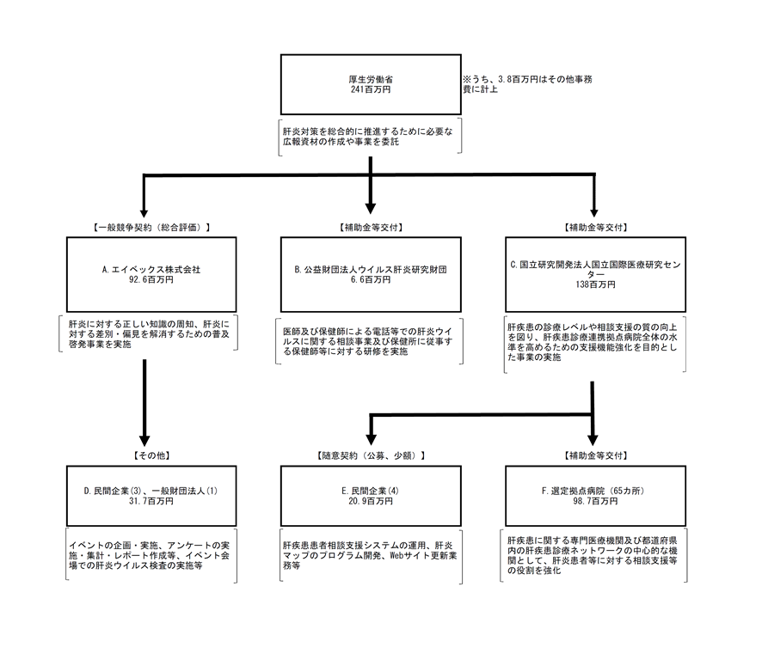

 |  |  |  | A.エイベックス・グループ・ホールディングス株式会社 |  |  |  |  |  |  |  |  |  |  |  |  |  |  |  | B.公益財団法人ウイルス肝炎研究財団
 |  |  |  | 費 目 |  |  |  | 使 途 |  |  |  |  |  |  |  |  | 金 額 (百万円） |  |  | 費 目 |  |  |  | 使 途 |  |  |  |  |  |  |  |  | 金 額 (百万円）
 |  |  |  | 委託費 |  |  |  | イベントに係る調査・アンケートの実施、集計、レポート作成委託費等 |  |  |  |  |  |  |  |  | 32 |  |  | 諸謝金 |  |  |  | 相談事業及び相談員養成研修事業に係る諸謝金 |  |  |  |  |  |  |  |  | 3
 |  |  |  | 諸謝金等 |  |  |  | イベント出演料、イベント制作費、移動交通費等 |  |  |  |  |  |  |  |  | 27 |  |  | 需用費 |  |  |  | 消耗品費、通信運搬費、借料及び損料等 |  |  |  |  |  |  |  |  | 3
 |  |  |  | 役務費 |  |  |  | 広告宣伝費、HPの管理運営、コンテンツの制作等実施に係る通信費等 |  |  |  |  |  |  |  |  | 25 |  |  | 旅費 |  |  |  | 相談員養成研修事業に係る旅費 |  |  |  |  |  |  |  |  | 0
 |  |  |  | 賃金 |  |  |  | 事務局職員の給与 |  |  |  |  |  |  |  |  | 4
 |  |  |  | 需用費 |  |  |  | プロモーター用グッズ製作費等 |  |  |  |  |  |  |  |  | 4
...

